Bug reports
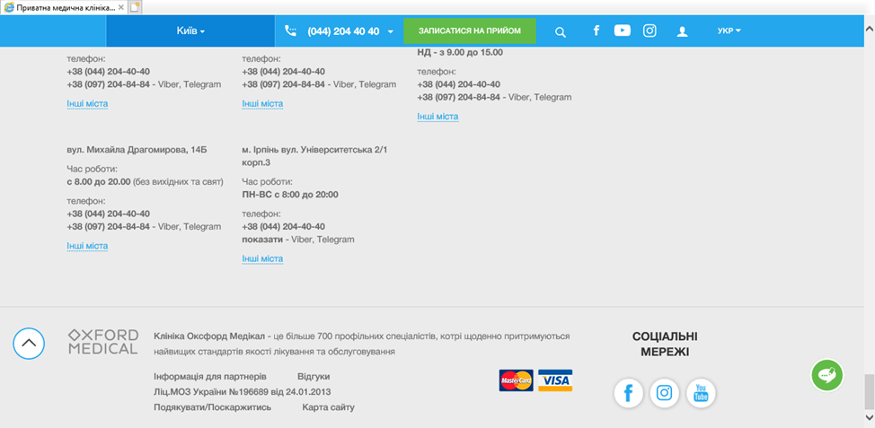
BUG REPORT: ID 11111
Summary | The 'Login' page hasn't 'Change language' dropdown list.
Preconditions:
Steps to Reproduce (STR)
1. Open the ‘Main’ page
2. Click on the 'Languge' dropdown list.
3. Select English language
4. Click 'Login' button on the header of the main page.
Expected Result The 'Login' page is opened and all information showed on the English language and the 'Language' dropdown list is on the header page .
Actual Result The 'Login' page being opened and all information showed only the Ukrainian language. The 'Login' page hasn't 'Change language' dropdown list.

BUG REPORT: ID 11112
Summary | The "How to enter the personal account?" page doesn't display the selected language from the main page.
Preconditions:
Steps to Reproduce (STR)
1. Open the ‘Main’ page
2. Click on the 'Languge' dropdown list.
3. Select language (English)
4. Click 'Login' button on the header of the main page.
5. Click on the 'How to enter the personal account?' link.
Expected Result The "How to enter the personal account?" page is opened. The language selected by the user on the main page is automatically displayed on this page.
Actual Result The "How to enter the personal account?" page being opened. Russian language is automatically displayed on this page.

BUG REPORT: ID 11113
Summary | The 'Learn more' button is not translated into Ukrainian language on the carousel on the Ternopil page.'
Preconditions:
Steps to Reproduce (STR)
1. Open the ‘Main’ page
2. Click 'Location' button on the header of the main page.
3. Click 'Ternopil' link.
4. Scroll down to carousel on the 'Ternopil' page.
5. Stop by the "Neoclinic becomes part of the Oxford Medical network" banner.
Expected Result Showed the text 'Neoclinic becomes part of the Oxford Medical network ' and the 'Learn more' button is Ukrainian language on the carousel on the 'Ternopil' page."
Actual Result Showed the text 'Neoclinic becomes part of the Oxford Medical network ' and the 'Learn more' button is Russion language on the carousel on the 'Ternopil' page."

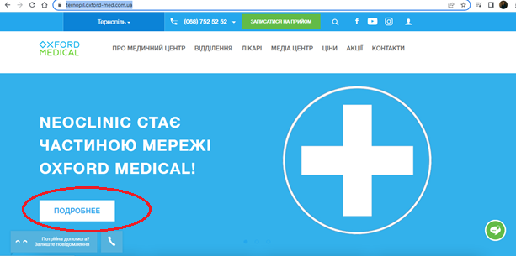

BUG REPORT: ID 11114
Summary | The 'Learn more' button doesn`t work on the carousel on the 'Ternopil' page.
Preconditions:
Steps to Reproduce (STR)
1. Open the ‘Main’ page
2. Click 'Location' button on the header of the main page.
3. Click on the 'Ternopil' link.
4. Scroll down to carousel on the 'Ternopil' page.
5. Stop by the "Neoclinic becomes part of the Oxford Medical network" banner.
6. Click on the 'Learn more' button.
Expected Result The "Neoclinic becomes part of the Oxford Medical network" page has been opened.
Actual Result The "Neoclinic becomes part of the Oxford Medical network" page hasn`t been opened and 'Ternopil' page has been reloaded.

BUG REPORT: ID 11115
Summary | Закріплена кнопка 'Потрібна допомога/Замовити дзвінок' перешкоджає відображенню 'Ліц.МОЗ України №196689 від 24.01.2013' 'Подякувати/Поскаржитись' на футері головної сторінки.
Preconditions:
Steps to Reproduce (STR)
1. Відкрити головну сторінку
2. Прогорнути вниз сторінки до футреру
Expected Result Відображається закріблена кнопка 'Потрібна допомога/Замовити дзвінок' над футретом сторінки та відображаються лінки 'Інформація для партнерів' 'Відгуки' 'Ліц.МОЗ України №196689 від 24.01.2013' 'Подякувати/Поскаржитись' 'Карта сайту'
Actual Result Відображається закріблена кнопка 'Потрібна допомога/Замовити дзвінок' та відображаються лінки 'Інформація для партнерів' 'Відгуки' 'Ліц.МОЗ України №196689 від 24.01.2013' 'Подякувати/Поскаржитись' 'Карта сайту'. Закріплена кнопка 'Потрібна допомога/Замовити дзвінок' перешкоджає відображенню 'Ліц.МОЗ України №196689 від 24.01.2013' 'Подякувати/Поскаржитись'.
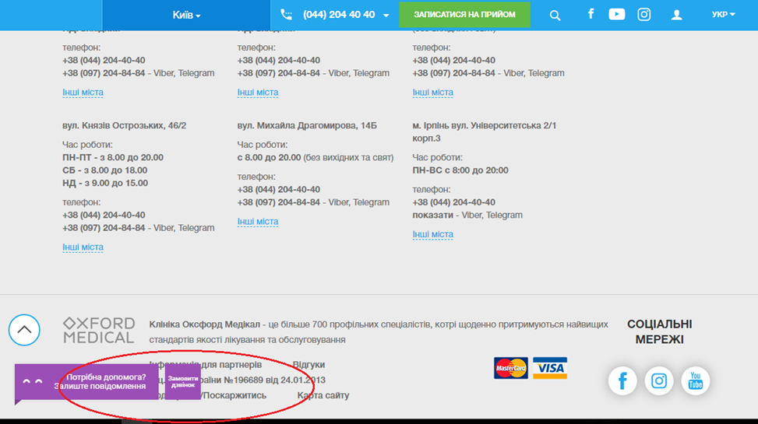

BUG REPORT: ID 11115 Summary Закріплена кнопка 'Потрібна допомога/Замовити дзвінок' перешкоджає відображенню 'Ліц.МОЗ України №196689 від 24.01.2013' 'Подякувати/Поскаржитись' на футері головної сторінки. В браузері Internet Explorer - не відображається

